Table 1
№ п/п | Кадастровый номер здания (строения, сооружения) | Адрес | Кадастровая стоимость | Общая площадь | Назначение | Кадастровый номер (земельного участка) | по документу | Включен ли в перечень |  |  |  | Результаты инспекционных мероприятий
 |  |  |  |  |  |  |  | 2017 | 2018 | 2019 | 2020 | Дата проведения мероприятия | Результат | Примечание
1 | 77:01:0001004:1047 | ул Воздвиженка, д 10 | 14 564 418 753,81 | 66 474,3 | Нежилое здание | 77:01:0001004:30 | земельные участки, предназначенные для размещения гаражей и автостоянок (1.2.3), земельные участки, предназначенные для размещения объектов торговли (1.2.5), земельные участки, предназначенные для размещения административных и офисных зданий (1.2.7) | Да, ВРИ ЗУ | Да, ВРИ ЗУ | Да, ВРИ ЗУ | Да, ВРИ ЗУ
2 | 77:01:0001004:1049
3 | 77:01:0001005:1026

 | https://pkk.rosreestr.ru/ |  |  | https://www.mos.ru/depr/function/nalogovaya-politika/vklyuchen-li-vash-obekt-v-utverzhdennyy-perechen-obektov-nedvizhimosti/ |  |  |  | https://www.mos.ru/ggi/function/opredelenie-fakticheskogo-ispolzovanie-obektov-nedvizhimosti/rezultaty-inspekcionnykh-meropriyatij/

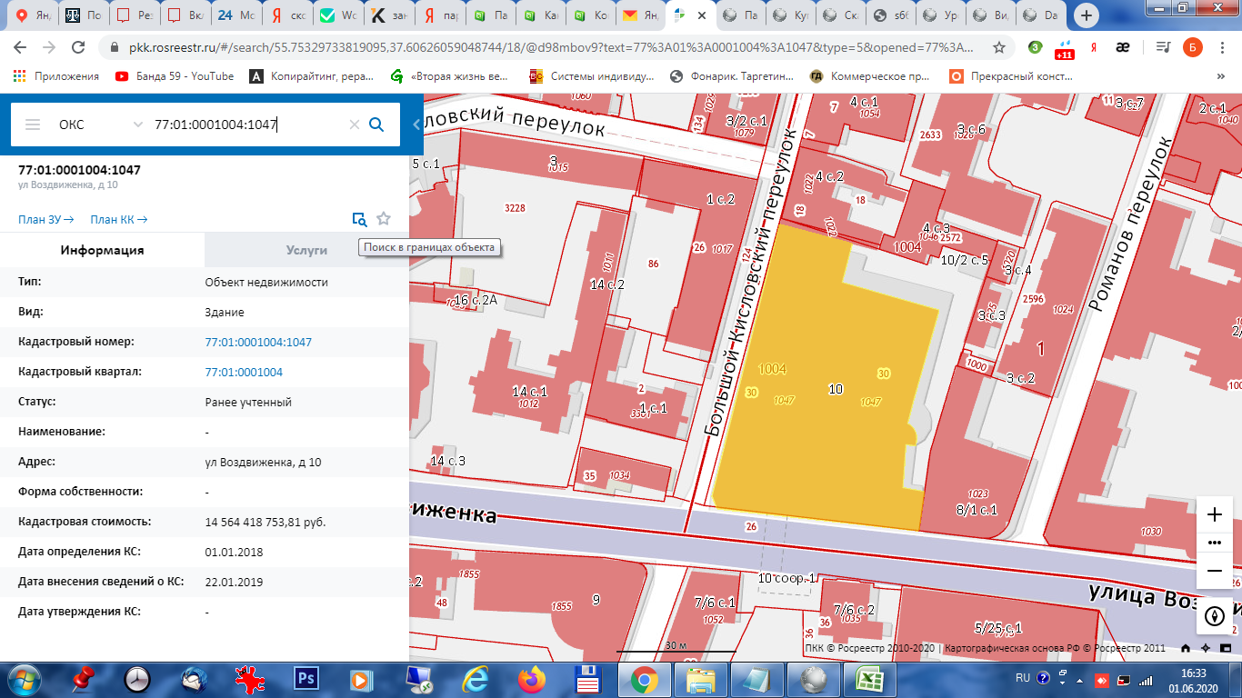

 | Чтобы найти данные по ЗУ, привязанному к ОКС необходимо нажимать на иконку "поиск в границах объекта" (окно с лупой).

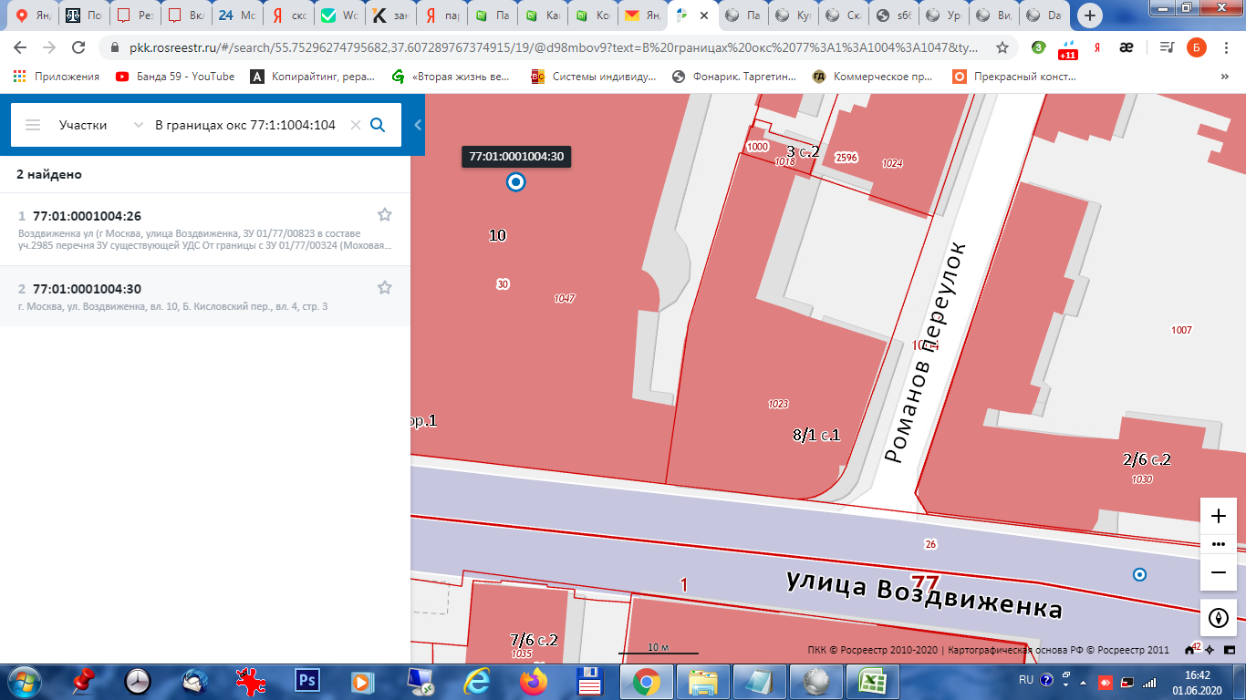

 | Не редко, как в данном случае, выдает нескольк возможных вариантов, но как правило, верный только один. В таком случае нужно брать вариант с тем же адресом или вносить в таблицу все варинаты, через ;

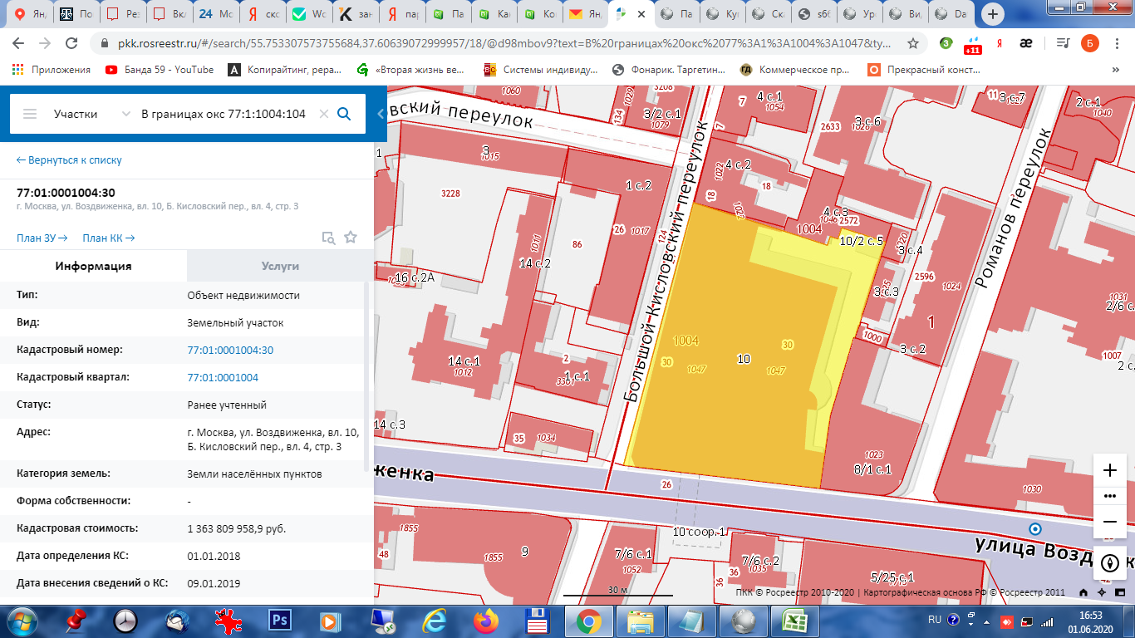

 | страница ЗУ

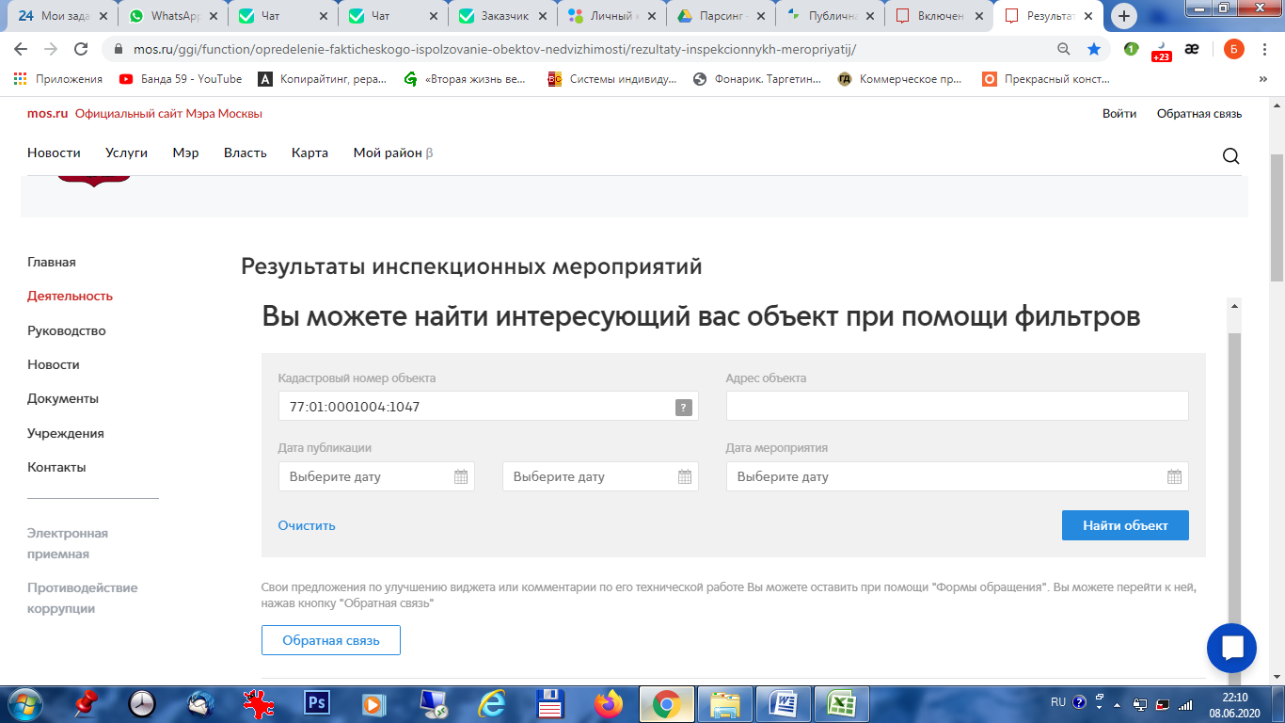

 | Если инспекционных мероприятий не проводилось страница будет выглядет так

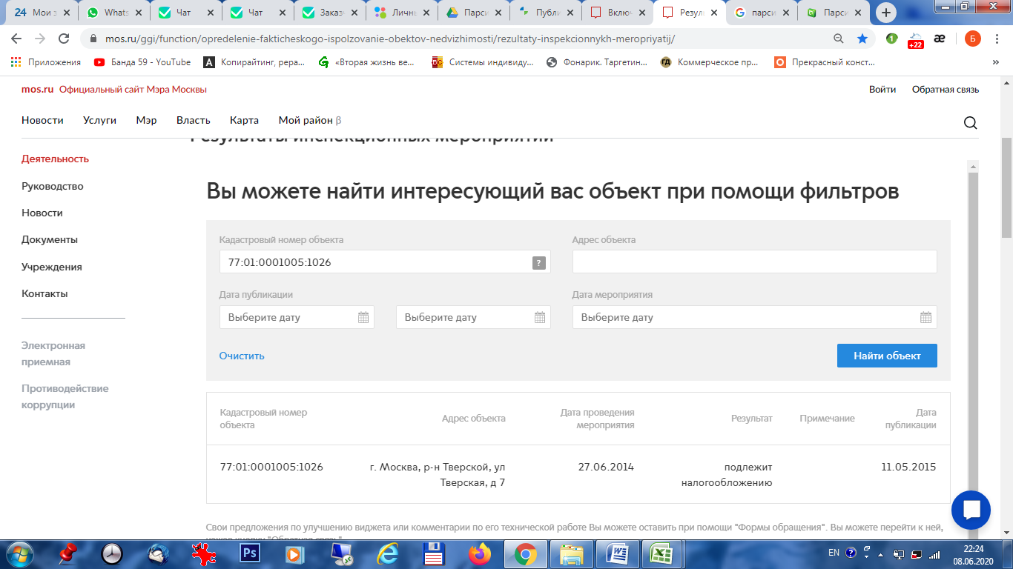

 | Если инспекционные мероприятия проводилось страница будет выглядет так

